D
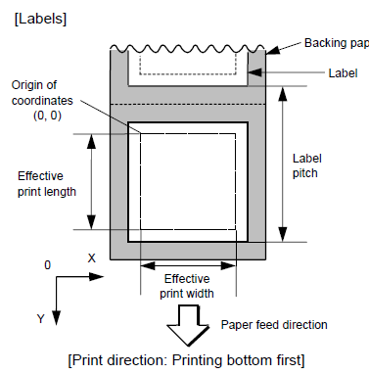
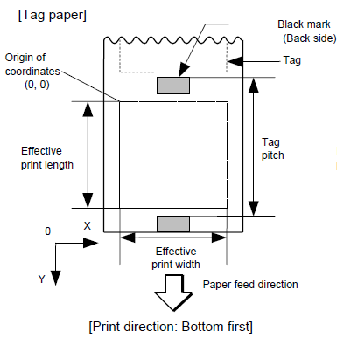
指令 | D

功能 | 标签尺寸设置

格式 | [ESC] D | aaaa, | bbbb, | cccc | (,dddd) | [LF] | [NUL]

举例 | {D1046,1016,1016|}

aaaa | 0100~9999标签长度(含间隙)（以0.1 mm为单位,4或5位字符长度）
 | B-EX4T2-H:0050~5000

bbbb | 0100~1040打印宽度（以0.1 mm为单位）
 | B-EX6T:0100~1520

cccc | 0060~9999打印长度（以0.1 mm为单位,4或5位字符长度）

(dddd) | 0300~1120底纸宽度（以0.1 mm为单位）
 | 提示：省略时,初始值为打印宽度

IR
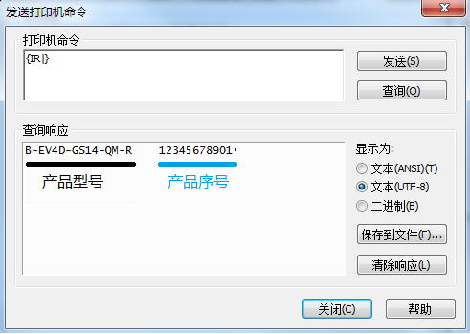
指令 | IR

功能 | 返回打印机产品信息

格式 | [ESC] | IR | [LF] | [NUL]

举例 | {IR|}

提示：驱动[端口]启用双向支持,通过[工具]发送该指令后点击[查询]按钮（简便做法）

PC
指令 | PC

功能 | 位图字体设置（内嵌字体 & 外部字体）

格式 | [ESC] PCaaa; | bbbb, | cccc, | d, | e, | ff, | (ghh), | ii, | j | (,Jkkll) | (,Mm) | (,noooooooooo) | (,Zpp) | (,Pq) | (=rrr------rrr) | [LF] | [NUL]
格式2: |  |  |  |  |  |  |  |  |  |  |  |  |  |  | (;ss1, ss2, ss3, ------,ss20)

举例 | {PC000;0200,0200,1,1,A,00,B|}
 | {RC000;1234abcd|}
举例2: | {PC000;0200,0200,1,1,A,00,B=1234abcd|}

aaa | 000~099字符串编号(00~99两位字符串编号)

bbbb | 打印起点X轴坐标（以0.1 mm为单位）

cccc | 打印起点Y轴坐标（以0.1 mm为单位,4或5位字符长度）

d | 1~9字符水平放大倍数
 | 05~95两位放大倍数（以0.5倍为单位）

e | 1~9字符垂直放大倍数
 | 05~95两位放大倍数（以0.5倍为单位）
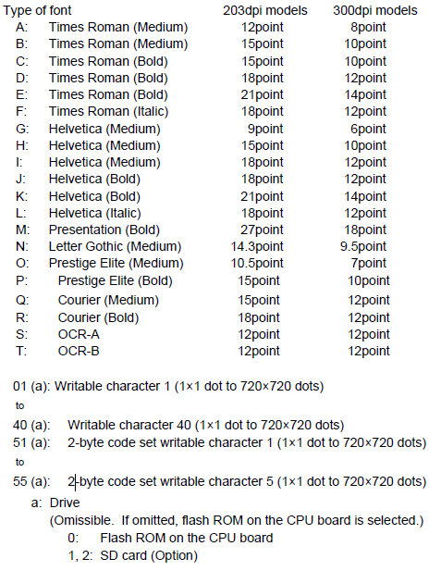
ff | A~T字体编码,调用打印机内嵌西方字体
 | 01~40字体编码,调用外部单字节字体 *.fon
 | 51~55字体编码,调用外部双字节字体 *.fon;支持机型: 旧机种（EV/SA4T/852/6T/8T）
 | r字体编码,调用打印机内嵌中文字形（全角字符,宋体）;支持机型: 所有新机种

(ghh) | 微调字符间距
g | +: 增加
 | -: 减少
hh | 00~99（以点为单位）

ii | 旋转角度
 | 00:0° (char.) 0° (char.-string)
 | 11:90° (char.) 90° (char.-string)
 | 22:180° (char.) 180° (char.-string)
 | 33:270° (char.) 270° (char.-string)
 | 01:0° (char.) 90° (char.-string)
 | 12:90° (char.) 180° (char.-string)
 | 23:180° (char.) 270° (char.-string)
 | 30:180° (char.) 270° (char.-string)
 | 提示：00~33字符横向排版,01~30字符纵向排版（仅支持A~r字体编码）

j | 字符属性
 | B: 白底黑字
 | Waabb: 黑底白字
 | Faabb: 方框字符
 | 提示：aabb为底色/方框大小,取值01~99（以点为单位）。举例: W2020
 | Caa: 双删除线
 | 提示：aa为双删除线长度,取值01~99（以点为单位）。举例: C20

(,Jkkll) | 字符加粗
J | 粗体
kk | 00~16水平偏移量（以点为单位）
ll | 00~16垂直偏移量（以点为单位）

(,Mm) | 条码附加校验位类型
M | 附加校验位
m | 0: Modulus 10
 | 1: Modulus 43
 | 2: DBP Modulus

(noooooooooo) | 变量
n | +: 递增
 | -: 递减
oooooooooo | 0000000000~9999999999增量值
 | 提示：语句省略时无增量

(Zpp) | 清除0字符
pp | 清除前00~20位字符位置中所含0字符

(Pq) | 指定字符位置
q | 1: 居左
 | 2: 居中
 | 3: 居右
 | 提示：其他格式详见指令集

(=rrr------rrr) | 要打印的数据（最大支持255位字符）

(;ss1, ss2, ss3, ------,ss20) | 01~99链接字段编码
 | 提示：最多支持20个链接

WB
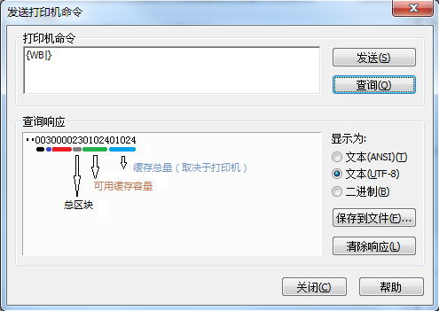
指令 | WB

功能 | 返回打印机状态信息和存储容量信息
 | 提示：该命令仅适用于RS-232C、USB和网络接口
 | 提示：打印机状态值仅会返回到发送该命令的主窗口
 | 提示：该命令发送间隔需大于20毫秒以上

格式 | [ESC] | WB | [LF] | [NUL]

举例 | {WB|}

提示：驱动[端口]启用双向支持,通过[工具]发送该指令后点击[查询]按钮（简便做法）

WN
指令 | WN

功能 | 返回打印机选件配置状态
 | 提示：该命令仅适用于RS-232C、USB和网络接口
 | 提示：打印机状态值仅会返回到发送该命令的主窗口
 | 提示：该命令发送间隔需大于20毫秒以上

格式 | [ESC] | WN | [LF] | [NUL]

举例 | {WN|}

提示：驱动[端口]启用双向支持,通过[工具]发送该指令后点击[查询]按钮（简便做法）
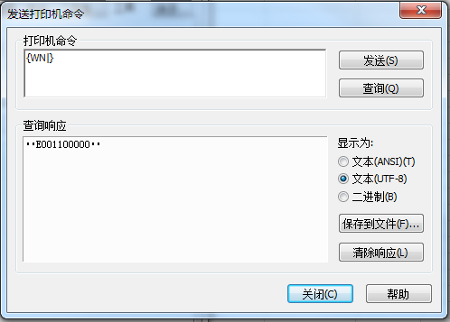
**E | 起始符
0 | RTC + USB host
 | 30H: 未安装
 | 31H: RTC+USB host interface board (with USB memory)
 | 32H: RTC+USB host interface board (No USB memory)

0 | RTC + USB host
 | 30H: 未安装
 | 31H: RTC+USB host interface board (with USB memory)
 | 32H: RTC+USB host interface board (No USB memory)

1 | 预留（B-SX网卡配置）

1 | 预留（B-SX U口配置）

0 | 裁刀
 | 30H: 未安装
 | 31H: 蝶刀
 | 32H: 旋刀

0 | 内嵌串口
 | 30H: 未安装
 | 31H: RFID module (H1)
 | 32H: RFID module (预留)
 | 33H: RFID module (H2)
 | 34H: RFID module (U2, U4 or U4 module preinstall model)
 | 35H: RFID module (预留)

0 | 并口
 | 30H: 未安装
 | 31H: 安装

0 | 串口
 | 30H: 未安装
 | 31H: 安装

0 | 无线网口
 | 30H: 未安装
 | 31H: 安装
** | 结束符

WS
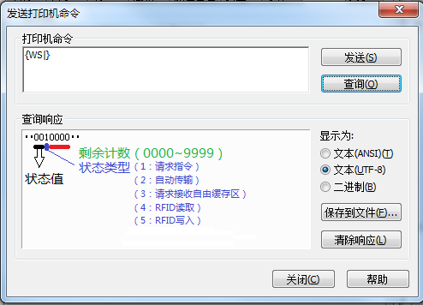
指令 | WS

功能 | 返回打印机状态信息
 | 提示：该命令仅适用于RS-232C、USB和网络接口
 | 提示：打印机状态值仅会返回到发送该命令的主窗口
 | 提示：该命令发送间隔需大于20毫秒以上

格式 | [ESC] | WS | [LF] | [NUL]

举例 | {WS|}

提示：驱动[端口]启用双向支持,通过[工具]发送该指令后点击[查询]按钮（简便做法）

WV
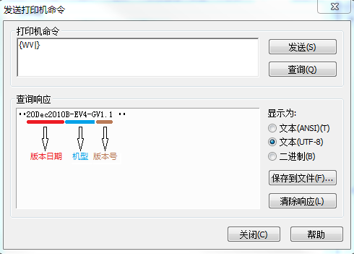
指令 | WV

功能 | 返回打印机固件版本信息
 | 提示：该命令仅适用于RS-232C、USB和网络接口
 | 提示：打印机状态值仅会返回到发送该命令的主窗口
 | 提示：该命令发送间隔需大于20毫秒以上

格式 | [ESC] | WB | [LF] | [NUL]

举例 | {WV|}

提示：驱动[端口]启用双向支持,通过[工具]发送该指令后点击[查询]按钮（简便做法）

XB（1D）
适用条码类型: WPC（JAN、EAN、UPC）, CODE93, CODE128, UCC/EAN128, Customer bar code, POSTNET, RM4SCC,KIX CODE
提示：POSTNET, RMC4SCC, KIX CODE,如: 增量值、打印条码字符串、0字符数禁用等功能不能被设定
指令 | XB

功能 | 一维条码打印

格式 | [ESC] XBaa; | bbbb, | cccc, | d, | e, | ff, | k, | llll, | (mnnnnnnnnnn,) | (ooo,) | (p,) | (qq) | (= sss ------ sss) | [LF] | [NUL]
格式2: |  |  |  |  |  |  |  |  |  |  |  |  | (;tt1,tt2,tt3,------,tt20)

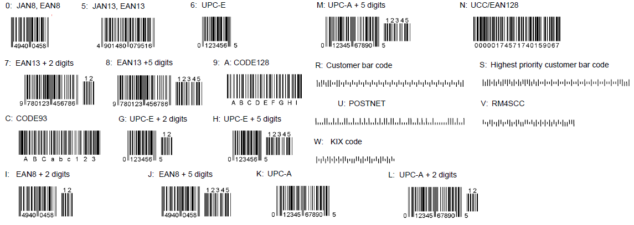
举例 | {XB00;0320,0420,C,3,03,0,0128,+0000000000,000,1,00|}
 | {RB00;barcode|}
举例2: | {XB00;0300,0500,C,3,02,0,0128,+0000000000,000,1,00=barcode|}

aa | 00~31条码编号

bbbb | 打印起点X轴坐标（以0.1 mm为单位）

cccc | 打印起点Y轴坐标（以0.1 mm为单位,4或5位字符长度）

d | 条码类型
 | 0: JAN8, EAN8
 | 5: JAN13, EAN13
 | 6: UPC-E
 | 7: EAN13 + 2 digits
 | 8: EAN13 + 5 digits
 | 9: CODE128 (with auto code selection)
 | A: CODE128 (without auto code selection)
 | C: CODE93
 | G: UPC-E + 2 digits
 | H: UPC-E + 5 digits
 | I: EAN8 + 2 digits
 | J: EAN8 + 5 digits
 | K: UPC-A
 | L: UPC-A + 2 digits
 | M: UPC-A + 5 digits
 | N: UCC/EAN128
 | R: Customer bar code (Postal code for Japan)
 | S: Highest priority customer bar code (Postal code for Japan)
 | U: POSTNET (Postal code for U.S)
 | V: RM4SCC (ROYAL MAIL 4 STATE CUSTOMER CODE)
 | (Postal code for U.K)
 | W: KIX CODE (Postal code for Belgium)

e | 校验
 | 1: 无校验位
 | 2: 核对校验位
 | WP:C Modulus 10
 | CODE93: Modulus 47
 | CODE128: PSEUDO 103
 | 3: 自动校验（常用类型）
 | WPC: Modulus 10
 | CODE93: Modulus 47
 | CODE128: PSEUDO 103
 | UCC/EAN128: Modulus 10 + Modulus 103
 | Customer code: Special check digit
 | POSTNET: Special check digit
 | RM4SCC: Special check digit
 | 4: 自动校验+附码
 | WPC: Modulus 10 + Price C/D 4 digits
 | 5: 自动校验+附码
 | WPC: Modulus 10 + Price C/D 5 digits
 | 提示：Customer bar code, POSTNET, RMC4SCC校验类型只能选3

ff | 01~15条码宽度（以点为单位）

k | 旋转角度
 | 0: 0°
 | 1: 90°
 | 2: 180°
 | 3: 270°

llll | 0001~1000条码高度（以0.1 mm为单位）
 | 提示：POSTNET, RMC4SCC, KIX CODE会被限定

(mnnnnnnnnnn) | 变量
m | +: 递增
 | -: 递减
nnnnnnnnnn | 0000000000~9999999999增量值
 | 提示：语句省略时无增量

(ooo) | 000~100WPC警戒栏高度（以0.1 mm为单位）
 | 提示：语句省略时无警戒栏
(p) | 打印条码字符串
 | 0: 不打印
 | 1: 打印
 | 提示：语句省略不打印
(qq) | 清除前00~20位字符位置中所含0字符
 | 提示：语句省略时不做清除

(= sss ------ sss) | 字符串数据
 | 提示：最大到126个字符,但还需取决于条码类型

(;tt1,tt2,tt3,------,tt20) | 01~99链接字段编码
 | 提示：最多支持20个链接

XB (1D补充)
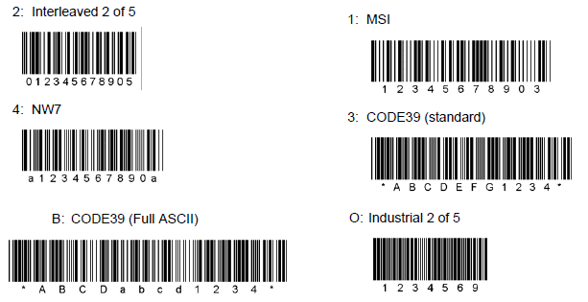
适用条码类型: MSI, Interleaved 2 of 5, CODE39, NW7, Industrial 2 of 5,MATRIX 2 of 5 for NEC
指令 | XB

功能 | 打印条码

格式 | [ESC] XBaa; | bbbb, | cccc, | d, | e, | ff, | gg, | hh, | ii, | jj, | k, | llll, | (mnnnnnnnnnn, p, qq,) | (r) | (= sss ------ sss) | [LF] | [NUL]

举例 | {XB00;0270,0350,B,1,03,03,08,08,03,0,0128,+0000000000,0,00=123456|}

aa | 00~31条码编号

bbbb | 打印起点X轴坐标（以0.1 mm为单位）

cccc | 打印起点Y轴坐标（以0.1 mm为单位,4或5位字符长度）

d | 条码类型
 | 1: MSI
 | 2: Interleaved 2 of 5 (ITF)
 | 3: CODE39 (standard)
 | 4: NW7
 | B: CODE39 (full ASCII)
 | O: Industrial 2 of 5
 | a: MATRIX 2 of 5 for NEC

e | 校验
 | 1: 无校验位
 | 2: 核对校验位
 | CODE39: Modulus 43
 | MSI: IBM modulus 10
 | ITF: Modulus 10
 | Industrial 2 of 5: Modulus check character
 | MATRIX 2 of 5 for NEC: Modulus check character
 | 3: 自动校验（常用）
 | 4: 自动校验（略）
 | 5: 自动校验（略）

ff | 01~99窄条码宽度（以点为单位）

gg | 01~99窄空白区宽度（以点为单位）
 | 提示：Industrial 2 of 5会被限定

hh | 01~99宽条码宽度（以点为单位）

ii | 01~99宽条码空白区宽度（以点为单位）
 | 提示：Industrial 2 of 5限定值为00

jj | 01~99字符间距
 | 提示：MSI 和 ITF限定值为00

k | 旋转角度
 | 0: 0°
 | 1: 90°
 | 2: 180°
 | 3: 270°

llll | 0001~1000条码高度（以0.1 mm为单位）
 | 提示：POSTNET, RMC4SCC, KIX CODE限定条码高度

(mnnnnnnnnnn, ooo, p, qq) | 变量
m | +: 递增
 | -: 递减
nnnnnnnnnn | 0000000000~9999999999增量值
 | 提示：语句省略时无增量
ooo | 000~100WPC警戒栏高度（以0.1 mm为单位）
 | 提示：语句省略时无警戒栏
p | 打印条码字符串
 | 0: 不打印
 | 1: 打印
 | 提示：语句省略不打印
qq | 清除前00~20位字符位置中所含0字符
 | 提示：语句省略时不做清除

r | 起始/终止字符
 | T: 附加起始字符
 | P: 附加终止字符
 | N: 无
 | 提示：语句省略时附加起始/终止字符

(= sss ------ sss) | 字符串数据
 | 提示：最大到126个字符,但还需取决于条码类型

XB (GS1)
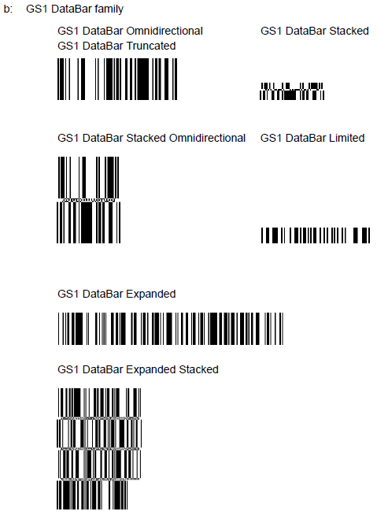
适用条码类型: GS1 DataBar
指令 | XB

功能 | 打印条码

格式 | [ESC] XBaa; | bbbb, | cccc, | d, | e, | ff, | g, | hhhh, | (ijjjjjjjjjjj, kk) | (= sss ------ sss) | [LF] | [NUL]

举例 | {XB00;0270,0350,b,1,03,0,0124=1234567890123|}

aa | 00~31条码编号

bbbb | 打印起点X轴坐标（以0.1 mm为单位）

cccc | 打印起点Y轴坐标（以0.1 mm为单位,4或5位字符长度）

d | 条码类型
 | b: GS1 DataBar

e | 版本类型
 | 1: GS1 DataBar Omnidirectional/GS1 DataBar Truncated
 | 2: GS1 DataBar Stacked
 | 3: GS1 DataBar Stacked Omnidirectional
 | 4: GS1 DataBar Limited
 | 5: GS1 DataBar Expanded
 | 6: GS1 DataBar Expanded Stacked

ff | 01~15条码宽度（以点为单位）

g | 旋转角度
 | 0: 0°
 | 1: 90°
 | 2: 180°
 | 3: 270°

hhhh | 0001~1000条码高度（以0.1 mm为单位）
 | 提示：GS1 DataBar Truncated高度值为模型宽度乘以13

(ijjjjjjjjjj, ooo, p, qq) | 变量
 | 提示：POSTNET, RMC4SCC, KIX CODE,如: 增量值、打印条码字符串、0字符数禁用等功能不能被设定
i | +递增
 | -递减
jjjjjjjjjjj | 0000000000~9999999999增量值
 | 提示：语句省略时无增量
kk | 清除前00~20位字符位置中所含0字符
 | 提示：语句省略时不做清除

(= sss ------ sss) | 字符串数据
 | 提示：最大到126个字符,但还需取决于条码类型

XB (MaxiCode)
适用条码类型: MaxiCode
指令 | XB

功能 | 打印条码

格式 | [ESC] XBaa; | bbbb, | cccc, | d | (, e) | (, Jffgg) | (, Zh) | [LF] | [NUL]

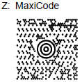
举例 | {XB00;0370,0380,Z,4=123456|}

aa | 00~31条码编号

bbbb | 打印起点X轴坐标（以0.1 mm为单位）

cccc | 打印起点Y轴坐标（以0.1 mm为单位,4或5位字符长度）

d | 条码类型
 | Z: MaxiCode

e | 0~9模式
 | 2: 结构化载体信息
 | 3: 结构化载体信息
 | 4: 标准符号
 | 6: 读者编程

(Jffgg) | 连续设置
ff | 01~08 code编号
gg | 01~08 divided编号
 | 提示：如果设置0或1模式,该指令无效

(Zh) | Zipper block 和 Contrast block
h | 0: No attachment of Zipper block and Contrast block
 | 1: Attachment of Zipper block and Contrast block
 | 2: Attachment of Zipper block
 | 3: Attachment of Contrast block
 | 提示：如果设置0或1模式,该指令无效

XB (RFID写入)
适用条码类型: RFID
指令 | XB

功能 | RFID数据写入

格式 | [ESC] XBaa; | bbbb, | cccc, | d | (,Aeee) | (,Mg) | (,Ph) | (,Fi) | (,Tff) | (,Djj) | (,Gk) | (,Cl) | (,Smmmm) | (,Ennnn) | (,Roooooooo) | (,Kpppppppp) | (,Lqq or ,Labcde) | (,Jrrrrrrrr) | (,Vs) | (,Btt) | (,uvvvvvvvvvv) | (,Hxyyyyyyyy· · ·) | (,Qzabcdef· · ·) | (,Xghhhhhhhh· · ·) | (,Uc) | (=www------www) | [LF] | [NUL]

举例 | {XB00;0000,0000,r,T24,G2,B01=313030|}
 | {XS;I,0001,0003C6001|}

aa | 00~31条码编号

bbbb | 固定4位字符（以0.1 mm为单位）

cccc | 固定4或5位字符（以0.1 mm为单位）

d | 条码类型
 | r: RFID数据写入

(,Aeee) | 000~999数据写入地址
 | 提示：如果省略,默认设置为0。当标签类型为EPC Gen2时,默认设置为01或省略

(,Mg) | U-Code V1.19定义格式
 | 0: SGTIN 96 format
 | 1: SSCC96 format
 | 2: 预留

(,Ph) | 0~6分区编码
 | 此参数仅适用于U-Code V1.19 或 EPC 标签类型,省略时,默认设置为5

(,Fi) | 0~7过滤编码
 | 此参数仅适用于U-Code V1.19 或 EPC 标签类型,省略时,默认设置为0

(,Tff) | Tag编码器类型
 | 00: 无
 | 11: I-Code
 | 12: Tag-it
 | 13: C220
 | 14: ISO15693
 | 15: C210
 | 16: C240
 | 17: C320
 | 21: 预留
 | 22: 预留
 | 23: 预留
 | 24: EPC Class 1 Generation 2

(,Djj) | EPC格式
 | 00: 无 (默认)
 | 10: GID-96
 | 11: SGTIN-64
 | 12: SGTIN-96
 | 13: SSCC-64
 | 14: SSCC-96
 | 15: SGLN-64
 | 16: SGLN-96
 | 17: GRAI-64
 | 18: GRAI-96
 | 19: GIAI-64
 | 20: GIAI-96
 | 21: DoD-64
 | 22: DoD-96
 | 23:SGTIN-198
 | 24:SGLN-195
 | 25:GRAI-170
 | 26:GIAI-202

(,Gk) | 数据类型
 | 0:ASCII字符集和十六进制编码(默认)
 | 1:二进制和十六进制编码
 | 2:十六进制编码（bartender软件默认转码类型）
 | 3:ASCII字符集和十六进制编码（带分隔符）
 | 4:二进制和十六进制编码（带分隔符）
 | 5:十六进制编码（带分隔符）
 | 提示：分隔符“:” (3AH)

(,Cl) | 即时打印（On-the-fly）
 | 0:关闭（默认）
 | 1:开启
 | 提示：写入RFID数据同时,打印标签数据

(,Smmmm) | 4或5位字符（以0.1 mm为单位）RFID数据写入打印起始位置
 | 提示：省略时,起始点为0 mm

(,Ennnn) | 4或5位字符（以0.1 mm为单位）RFID数据写入打印结束位置
 | 提示：省略时,结束点为75.5 mm(打印头到标签感测器之间的距离)

(,Roooooooo) | 密码设置
 | 00000000~FFFFFFFF 8位十六进制编码

(,Kpppppppp) | Kill密码设置
 | 00000000~FFFFFFFF 8位十六进制编码
 | 此参数仅适用于EPC Class 1 Generation 2

(,Lqq or ,Labcde) | 区域加锁/解锁设置
Lqq | 此参数仅适用于EPC Class 1 Generation 2。如果省略,没有区域会被锁定。
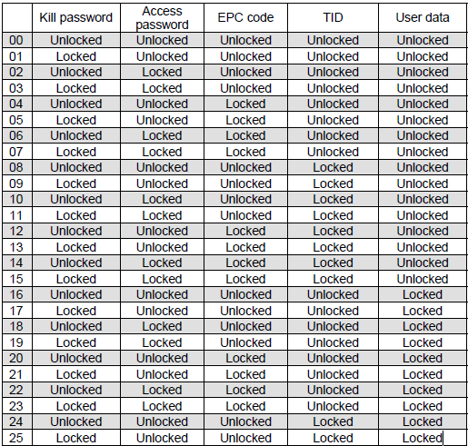
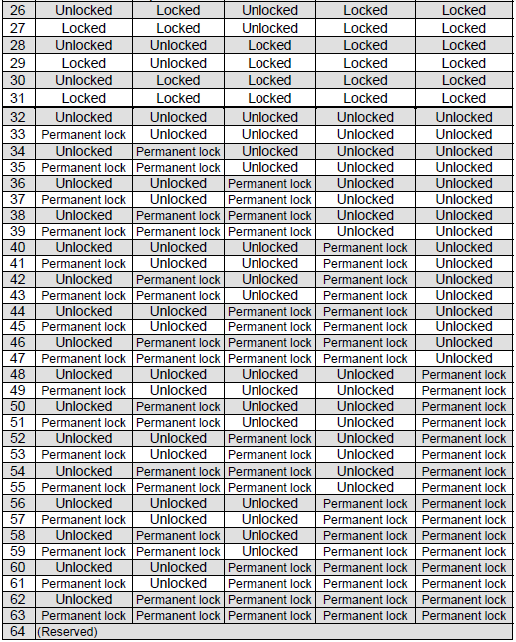

Labcde | 区域加锁/解锁设置
a | Kill密码
 | 0: None
 | 1: Unlock
 | 2: Permanent unlock
 | 3: Lock
 | 4: Permanent lock
b | Access密码
 | 0: None
 | 1: Unlock
 | 2: Permanent unlock
 | 3: Lock
 | 4: Permanent lock
c | EPC库
 | 0: None
 | 1: Unlock
 | 2: Permanent unlock
 | 3: Lock
 | 4: Permanent lock
d | TID库
 | 0: None
 | 1: Unlock
 | 2: Permanent unlock
 | 3: Lock
 | 4: Permanent lock
e | 用户数据
 | 0: None
 | 1: Unlock
 | 2: Permanent unlock
 | 3: Lock
 | 4: Permanent lock

(,Jrrrrrrrr) | Access通行证密码
 | 00000000~FFFFFFFF 8位十六进制编码
 | 此参数仅适用于EPC Class 1 Generation 2

(,Vs) | 写入数据验证
 | 0: 验证关闭
 | 1: 验证开启

(,Btt) | 数据写入区域
 | 00: Bank0 (Reserved area)
 | 01: Bank1 (EPC area) (默认）
 | 02: Bank2 (TID area)
 | 03: Bank3 (User area)
 | 04: Bank4 (User block 1)
 | 05: Bank5 (User block 2)
 | 06: Bank6 (User block 3)
 | 07: Bank7 (User block 4)
 | 08: Bank8 (User block 5)
 | 此参数仅适用于EPC Class 1 Generation 2
 | 提示：04~08参数仅适用于B-EX700-RFID-U2-R模块类型

(,uvvvvvvvvvv) | 递增或递减
 | +: 递增
 | -: 递减

(,Hxyyyyyyyy· · ·) | 用户数据密码设置
 | 仅适用于B-EX700-RFID-U2-R模块类型
x | 用户数据加密区域
 | 4: Bank4 (User block 1)
 | 5: Bank5 (User block 2)
 | 6: Bank6 (User block 3)
 | 7: Bank7 (User block 4)
 | 8: Bank8 (User block 5)
yyyyyyyy | 用户数据加密密码
 | 00000000~FFFFFFFF 8位十六进制编码
 | 举例:H4AABBCCDD,H5BBCCDDEE,H6CCDDEEFF

(,Qzabcdef· · ·) | 指定区域锁定
 | 仅适用于B-EX700-RFID-U2-R模块类型
z | 锁定区域
 | 1: Bank1 (EPC/UII bank)
 | 2: Bank2 (TID bank)
 | 3: Bank3 (User area)
 | 4: Bank4 (User block 1)
 | 5: Bank5 (User block 2)
 | 6: Bank6 (User block 3)
 | 7: Bank7 (User block 4)
 | 8: Bank8 (User block 5)
a | 读取锁定
 | 0:关闭
 | 1:开启
b | 读取永久锁定
 | 0:关闭
 | 1:开启
c | 写入锁定（仅适用于Bank4~bank8)
 | 0:关闭
 | 1:开启
d | 写入永久锁定（仅适用于Bank4~bank8)
 | 0:关闭
 | 1:开启
e | 用户数据密码读写锁定（仅适用于Bank4~bank8)
 | 0:关闭
 | 1:开启

f | 用户数据密码读写永久锁定（仅适用于Bank4~bank8)
 | 0:关闭
 | 1:开启

(,Xghhhhhhhh· · ·) | 用户数据登入密码
g | 用户数据登入区域
 | 4: Bank4 (User block 1)
 | 5: Bank5 (User block 2)
 | 6: Bank6 (User block 3)
 | 7: Bank7 (User block 4)
 | 8: Bank8 (User block 5)
hhhhhhhh | 用户数据登入密码
 | 00000000~FFFFFFFF 8位十六进制编码
 | 举例:X4AABBCCDD,X5BBCCDDEE,X6CCDDEEFF

(,Uc) | EPC数据写入
 | 0: 仅支持EPC数据写入(默认)
 | 1: PC + EPC写入指定长度数据
 | 举例:{XB01;0000,0000,r,T24,G2,B01,U1=300011223344556677889900AABB|}
 | {XB01;0000,0000,r,T24,G2,B01,U1=480011223344556677889900AABBCCDDEEFF1122|}
 | 2: PC + EPC写入所有数据
 | 举例:{XB01;0000,0000,r,T24,G2,B01,U2=3000|}
 | {XB01;0000,0000,r,T24,G2,B01,U2=4800|}
 | 此参数仅适用于EPC Class 1 Generation 2
 | 提示：仅适用于U2模块类型

(=www------www) | 打印数据信息
 | 最多512位（根据写入标签类型不同,数据位数也有不同）
 | 参考(,Gk)写入数据格式定义
 | 提示：Bartender软件默认数据类型为文本格式（代码转出时为16进制编码）；如要选择十六进制或自行编码，需手动输入十六进制编码。

 | 提示：
 | RFID校准模式开启后,打印机会自动调整RFID标签前后走纸位置。
 | ASCII编码容量换算：96 bits位（芯片容量） = 24 byte字节（16进制字符） = 12 char英文字符(一个字符8 bit)

XB读取数据格式
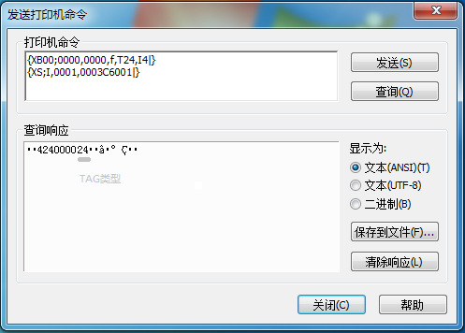
SOH | 01H | 起始字符
STX | 02H
状态 | 34H | 打印机状态
 | 32H
状态类型 | 34H | RFID读取和打印状态
剩余数量 | 3XH | 标签打印剩余数量
 | 3XH
 | 3XH
 | 3XH
Tag类型 | XXH | 30H30H: RFID读取失败 31H31H: I-Code 31H32H: Tag-it 31H33H: C220 31H34H: ISO15693 31H35H: C210 31H36H: C240 31H37H: C320 32H34H: EPC Class 1 Generation 2
 | XXH
长度 | XXH | RFID数据长度

RFID数据 | XXH : XXH | Tag ID + 用户数据
ETX | 03H | 结束字符
EOT | 04H
CR | 0DH
LF | 0AH

XJ
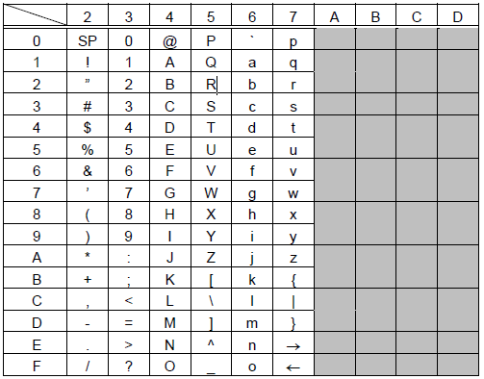
指令 | XJ

功能 | LCD源码显示信息
 | 提示：LCD显示信息时,会进入到暂停状态

格式 | [ESC] | XJ; | aaa------aaa | [LF] | [NUL]

举例 | {XJ;Please set|}

aaa------aaa | 显示字符数据（最多21位）
 | 支持字符如下:

XZ
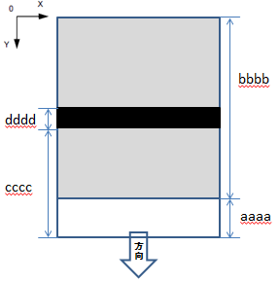
指令 | XZ

功能 | 重叠打印
 | 提示：仅支持203 dpi机型,打印速度会被限定为2 ips

格式 | [ESC] XZ; | aaaa, | bbbb, | cccc, | dddd, | ee | [LF] | [NUL]

举例 | {XZ;aaaa,bbbb,cccc,dddd,ee|}

aaaa | 非重复打印区域长度（以0.1 mm为单位）
 | 提示：最小长度30 mm

bbbb | 重复打印区域长度（以0.1 mm为单位）
 | 提示：最小长度20 mm;标签总长度=aaaa+bbbb

cccc | 高功率重复打印区域起始长度（以0.1 mm为单位）

dddd | 高功率重复打印区域长度（以0.1 mm为单位）
 | 提示：最小长度10 mm

ee | 00~10高功率打印溶度微调（以1为单位）

